Zadanie_1
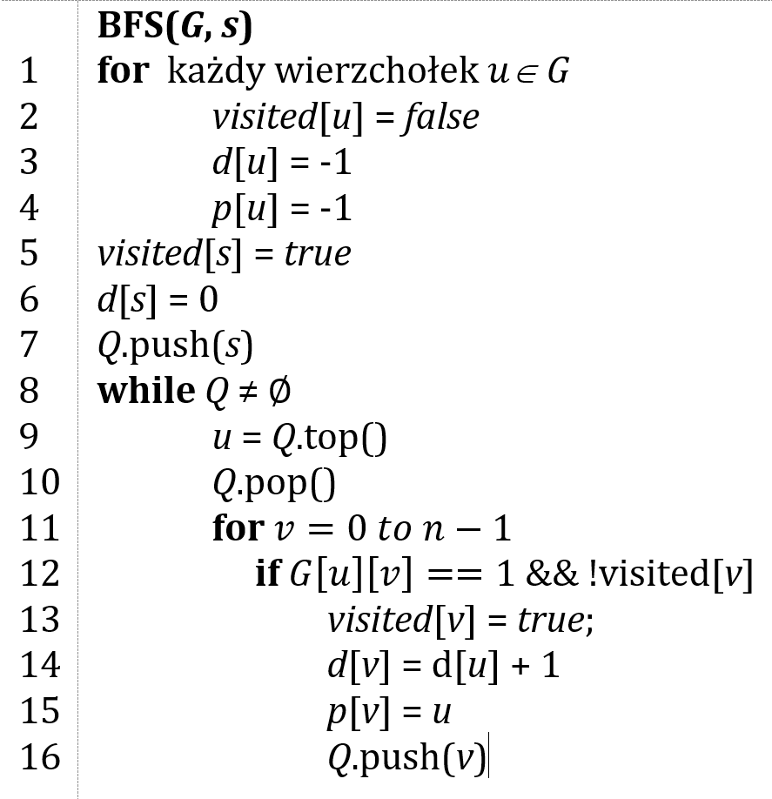
 |  |  |  | Macierz sąsiedztwa G
 |  |  |  | 0 | 1 | 2 | 3 | 4 | 5 |  | 0 | 1 | 2 | 3 | 4 | 5
 |  |  | 0 | 0 | 1 | 0 | 1 | 0 | 0 | d | -1 | -1 | 0 | -1 | -1 | -1 | Q | 1 | kolejka FIFO
 |  |  | 1 | 0 | 0 | 0 | 0 | 1 | 0 | p | -1 | -1 | -1 | -1 | 2 | 2
 |  |  | 2 | 0 | 0 | 0 | 0 | 1 | 1 | visited | false | false | True | false | false | false
 |  |  | 3 | 0 | 1 | 0 | 0 | 0 | 0
 |  |  | 4 | 0 | 0 | 0 | 1 | 0 | 0
 |  |  | 5 | 0 | 0 | 0 | 0 | 0 | 1 |  | 0 | 1 | 2 | 3 | 4 | 5
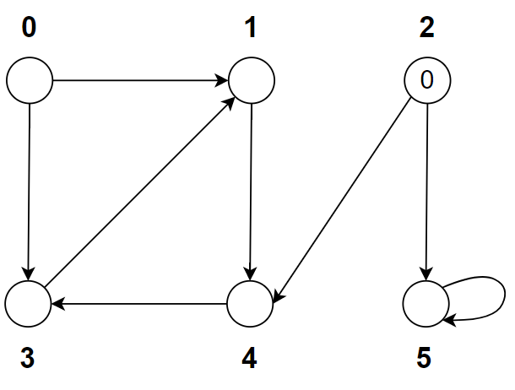
 |  |  |  |  |  |  |  |  |  | d | -1 | -1 | 0 | -1 | 1 | 1
 |  |  |  |  |  |  |  |  |  | p | -1 | -1 | -1 | 4 | 2 | 2
 |  |  |  |  |  |  |  |  |  | visited | false | false | True | false | True | false

 |  |  |  |  |  |  |  |  |  |  | 0 | 1 | 2 | 3 | 4 | 5
 |  |  |  |  |  |  |  |  |  | d | -1 | -1 | 0 | 2 | 1 | 1
 |  |  |  |  |  |  |  |  |  | p | -1 | -1 | -1 | 4 | 2 | 2
 |  |  |  |  |  |  |  |  |  | visited | false | false | True | False | True | false

 | Ścieżka | d |  |  |  |  |  |  |  |  | 0 | 1 | 2 | 3 | 4 | 5
0 |  |  |  |  |  |  |  |  |  | d | -1 | -1 | 0 | 2 | 1 | 1
1 |  |  |  |  |  |  |  |  |  | p | -1 | -1 | -1 | 4 | 2 | 2
2 |  |  |  |  |  |  |  |  |  | visited | false | false | True | True | True | True
3
4 |  |  |  |  |  |  |  |  |  |  | 0 | 1 | 2 | 3 | 4 | 5
5 |  |  |  |  |  |  |  |  |  | d | -1 | 3 | 0 | 2 | 1 | 1
 |  |  |  |  |  |  |  |  |  | p | -1 | 3 | -1 | 4 | 2 | 2
 |  |  |  |  |  |  |  |  |  | visited | false | True | True | True | True | True

 |  |  |  |  |  |  |  |  |  |  | 0 | 1 | 2 | 3 | 4 | 5
 |  |  |  |  |  |  |  |  |  | d | -1 | 3 | 0 | 2 | 1 | 1
 |  |  |  |  |  |  |  |  |  | p | -1 | 3 | -1 | 4 | 2 | 2
 |  |  |  |  |  |  |  |  |  | visited | false | True | True | True | True | True

Zadanie_2
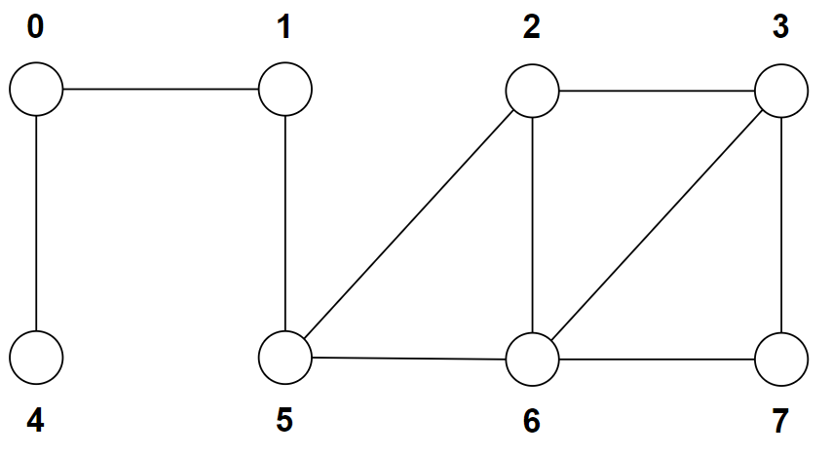
 |  |  |  | 0 | 1 | 2 | 3 | 4 | 5 | 6 | 7
 |  |  | d | -1 | -1 | -1 | 0 | -1 | -1 | -1 | -1 | Q | 3
 |  |  | p | -1 | -1 | -1 | -1 | -1 | -1 | -1 | -1
 |  |  | visited | false | false | false | false | false | false | false | false

 |  |  |  | 0 | 1 | 2 | 3 | 4 | 5 | 6 | 7
 |  |  | d | -1 | -1 | 1 | 0 | -1 | -1 | 1 | 1
 |  |  | p | -1 | -1 | 3 | -1 | -1 | -1 | -1 | -1 | Q | 2 | 6 | 7
 | Ścieżka | d | visited | false | false | True | True | false | false | false | false
0
1 |  |  |  | 0 | 1 | 2 | 3 | 4 | 5 | 6 | 7
2 |  |  | d | -1 | -1 | 1 | 0 | -1 | -1 | 2 | 1
3 |  |  | p | -1 | -1 | 3 | -1 | -1 | -1 | 2 | -1 | Q | 6 | 7 | 5
4 |  |  | visited | false | false | True | True | false | false | True | false
5
6
7 |  |  |  | 0 | 1 | 2 | 3 | 4 | 5 | 6 | 7
 |  |  | d | -1 | -1 | 1 | 0 | -1 | -1 | 1 | 1
 |  |  | p | -1 | -1 | 3 | -1 | -1 | -1 | 2 | 6 | Q | 7 | 5
 |  |  | visited | false | false | True | True | false | false | True | True

 |  |  |  | 0 | 1 | 2 | 3 | 4 | 5 | 6 | 7
 |  |  | d | -1 | -1 | 1 | 0 | -1 | 2 | 1 | 1
 |  |  | p | -1 | -1 | 3 | -1 | -1 | 7 | 2 | 6 | Q | 1
 |  |  | visited | false | False | True | True | false | True | True | True

 |  |  |  | 0 | 1 | 2 | 3 | 4 | 5 | 6 | 7
 |  |  | d | -1 | 3 | 1 | 0 | -1 | 2 | 1 | 1
 |  |  | p | -1 | 5 | 3 | -1 | -1 | 7 | 2 | 6 | Q | 0
 |  |  | visited | false | True | True | True | false | True | True | True

 |  |  |  | 0 | 1 | 2 | 3 | 4 | 5 | 6 | 7
 |  |  | d | 4 | 3 | 1 | 0 | -1 | 2 | 1 | 1
 |  |  | p | 1 | 5 | 3 | -1 | -1 | 7 | 2 | 6 | Q | 4
 |  |  | visited | True | True | True | True | false | True | True | True

 |  |  |  | 0 | 1 | 2 | 3 | 4 | 5 | 6 | 7
 |  |  | d | 4 | 3 | 1 | 0 | 5 | 2 | 1 | 1
 |  |  | p | 1 | 5 | 3 | -1 | 0 | 7 | 2 | 6 | Q | 4
 |  |  | visited | True | True | True | True | True | True | True | True

